Sheet1
ステージ５

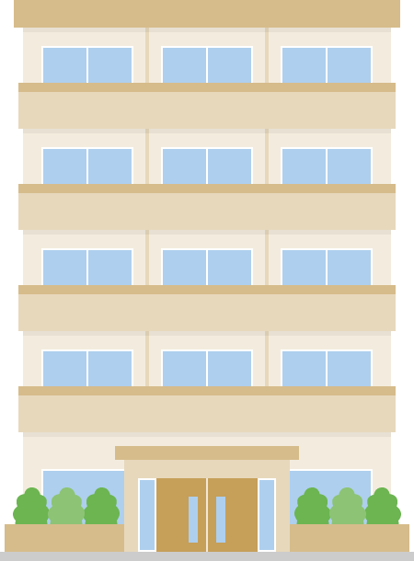
ステージ４
ステージ６

ステージ３
ステージ７

ステージ２
ステージ８

ステージ１
ステージ９

タイトルに戻る

ステージ５
スティックを上に入れたとき、キャラクターが移動する
Ｂボタンで選択

ステージ４
ステージ６

ステージ３
タイトルに戻る選択でタイトルシーンへ移動
ステージ７

ステージ２
ステージ８

ステージ１
ステージ９

タイトルに戻る

